VW_RESULTADO_CONSULTA
# | Tipo de Lesão | Peso Lesao | Área Corporal | Peso Area Corporal | Gravidade | Peso Grav | Setor | Peso Setor | Profissional | Formula |  |  | Fonte: | Revista Brasileira de Ciências da Saúde
166 | Traumatismo | 5 | Cabeça | 5 | Emergencia | 5 | Ortopedia e traumatologia | 1 | Especialista | 26 | F=>2A+2B+C+D+E |  | Pesquisa: | Acidente Motociclístico: Caracterização das Vítimas Socorridas pelo Serviço de Atendimento Móvel de Urgência (SAMU)
286 | Politraumatismo | 5 | Cabeça | 5 | Emergencia | 5 | Ortopedia e traumatologia | 1 | Especialista | 26 |  |  | DOI:10.4034/RBCS.2014.18.01.01
165 | Traumatismo | 5 | Cabeça | 5 | Muito Urgente | 4 | Ortopedia e traumatologia | 1 | Especialista | 25 |  |  | Volume 18 Número 1 Páginas 3-10 2014 ISSN 1415-2177
181 | Traumatismo | 5 | Tórax | 4 | Emergencia | 5 | Ortopedia e traumatologia | 1 | Especialista | 24
186 | Traumatismo | 5 | Coluna | 4 | Emergencia | 5 | Ortopedia e traumatologia | 1 | Especialista | 24
285 | Politraumatismo | 5 | Cabeça | 5 | Muito Urgente | 4 | Ortopedia e traumatologia | 1 | Especialista | 25
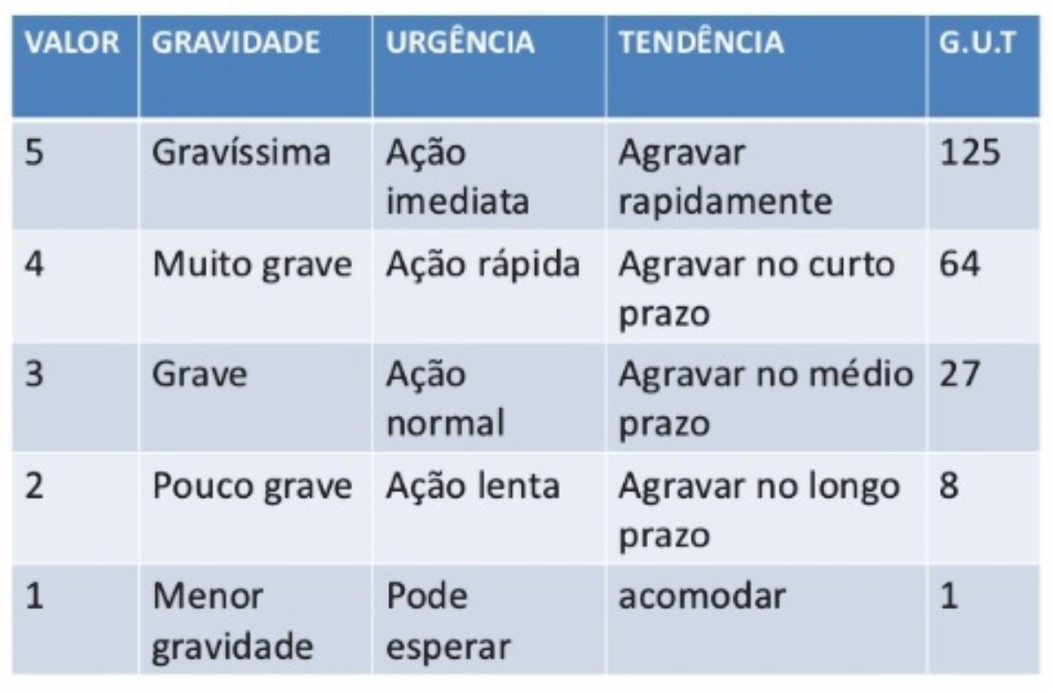
301 | Politraumatismo | 5 | Tórax | 4 | Emergencia | 5 | Ortopedia e traumatologia | 1 | Especialista | 24
306 | Politraumatismo | 5 | Coluna | 4 | Emergencia | 5 | Ortopedia e traumatologia | 1 | Especialista | 24
326 | Amputação | 4 | Cabeça | 5 | Emergencia | 5 | Ortopedia e traumatologia | 1 | Especialista | 24
86 | Fratura | 3 | Cabeça | 5 | Emergencia | 5 | Ortopedia e traumatologia | 1 | Especialista | 22
164 | Traumatismo | 5 | Cabeça | 5 | Urgente | 3 | Ortopedia e traumatologia | 1 | Especialista | 24
180 | Traumatismo | 5 | Tórax | 4 | Muito Urgente | 4 | Ortopedia e traumatologia | 1 | Especialista | 23
185 | Traumatismo | 5 | Coluna | 4 | Muito Urgente | 4 | Ortopedia e traumatologia | 1 | Especialista | 23 | > 20 | 8h
196 | Traumatismo | 5 | Abdômen | 3 | Emergencia | 5 | Ortopedia e traumatologia | 1 | Especialista | 22 | 15>20 | 6h
201 | Traumatismo | 5 | Pescoço | 3 | Emergencia | 5 | Ortopedia e traumatologia | 1 | Especialista | 22 | 10>15 | 4h
284 | Politraumatismo | 5 | Cabeça | 5 | Urgente | 3 | Ortopedia e traumatologia | 1 | Especialista | 24 | >5 | 2h
300 | Politraumatismo | 5 | Tórax | 4 | Muito Urgente | 4 | Ortopedia e traumatologia | 1 | Especialista | 23 | <5 | 1h
305 | Politraumatismo | 5 | Coluna | 4 | Muito Urgente | 4 | Ortopedia e traumatologia | 1 | Especialista | 23
316 | Politraumatismo | 5 | Abdômen | 3 | Emergencia | 5 | Ortopedia e traumatologia | 1 | Especialista | 22
321 | Politraumatismo | 5 | Pescoço | 3 | Emergencia | 5 | Ortopedia e traumatologia | 1 | Especialista | 22
325 | Amputação | 4 | Cabeça | 5 | Muito Urgente | 4 | Ortopedia e traumatologia | 1 | Especialista | 23
341 | Amputação | 4 | Tórax | 4 | Emergencia | 5 | Ortopedia e traumatologia | 1 | Especialista | 22
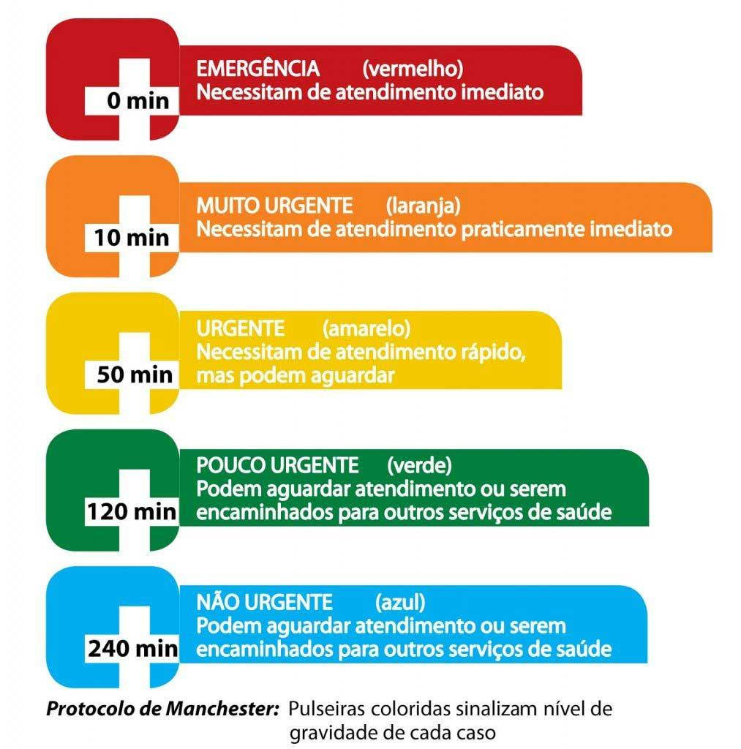
346 | Amputação | 4 | Coluna | 4 | Emergencia | 5 | Ortopedia e traumatologia | 1 | Especialista | 22
85 | Fratura | 3 | Cabeça | 5 | Muito Urgente | 4 | Ortopedia e traumatologia | 1 | Especialista | 21
101 | Fratura | 3 | Tórax | 4 | Emergencia | 5 | Ortopedia e traumatologia | 1 | Especialista | 20
106 | Fratura | 3 | Coluna | 4 | Emergencia | 5 | Ortopedia e traumatologia | 1 | Especialista | 20
126 | Contusão | 2 | Cabeça | 5 | Emergencia | 5 | Ortopedia e traumatologia | 1 | Especialista | 20
163 | Traumatismo | 5 | Cabeça | 5 | Pouco Urgente | 2 | Clinica Médica | 1 | Clinico | 23
179 | Traumatismo | 5 | Tórax | 4 | Urgente | 3 | Ortopedia e traumatologia | 1 | Especialista | 22
184 | Traumatismo | 5 | Coluna | 4 | Urgente | 3 | Ortopedia e traumatologia | 1 | Especialista | 22
191 | Traumatismo | 5 | Pelve | 2 | Emergencia | 5 | Ortopedia e traumatologia | 1 | Especialista | 20
195 | Traumatismo | 5 | Abdômen | 3 | Muito Urgente | 4 | Ortopedia e traumatologia | 1 | Especialista | 21
200 | Traumatismo | 5 | Pescoço | 3 | Muito Urgente | 4 | Ortopedia e traumatologia | 1 | Especialista | 21
283 | Politraumatismo | 5 | Cabeça | 5 | Pouco Urgente | 2 | Clinica Médica | 1 | Clinico | 23
299 | Politraumatismo | 5 | Tórax | 4 | Urgente | 3 | Ortopedia e traumatologia | 1 | Especialista | 22
304 | Politraumatismo | 5 | Coluna | 4 | Urgente | 3 | Ortopedia e traumatologia | 1 | Especialista | 22
311 | Politraumatismo | 5 | Pelve | 2 | Emergencia | 5 | Ortopedia e traumatologia | 1 | Especialista | 20
315 | Politraumatismo | 5 | Abdômen | 3 | Muito Urgente | 4 | Ortopedia e traumatologia | 1 | Especialista | 21
320 | Politraumatismo | 5 | Pescoço | 3 | Muito Urgente | 4 | Ortopedia e traumatologia | 1 | Especialista | 21
324 | Amputação | 4 | Cabeça | 5 | Urgente | 3 | Ortopedia e traumatologia | 1 | Especialista | 22
340 | Amputação | 4 | Tórax | 4 | Muito Urgente | 4 | Ortopedia e traumatologia | 1 | Especialista | 21
345 | Amputação | 4 | Coluna | 4 | Muito Urgente | 4 | Ortopedia e traumatologia | 1 | Especialista | 21
356 | Amputação | 4 | Abdômen | 3 | Emergencia | 5 | Ortopedia e traumatologia | 1 | Especialista | 20
361 | Amputação | 4 | Pescoço | 3 | Emergencia | 5 | Ortopedia e traumatologia | 1 | Especialista | 20
5 | Escoriação | 1 | Cabeça | 5 | Emergencia | 5 | Ortopedia e traumatologia | 1 | Especialista | 18
45 | Ferimento | 1 | Cabeça | 5 | Emergencia | 5 | Ortopedia e traumatologia | 1 | Especialista | 18
84 | Fratura | 3 | Cabeça | 5 | Urgente | 3 | Ortopedia e traumatologia | 1 | Especialista | 20
100 | Fratura | 3 | Tórax | 4 | Muito Urgente | 4 | Ortopedia e traumatologia | 1 | Especialista | 19
105 | Fratura | 3 | Coluna | 4 | Muito Urgente | 4 | Ortopedia e traumatologia | 1 | Especialista | 19
116 | Fratura | 3 | Abdômen | 3 | Emergencia | 5 | Ortopedia e traumatologia | 1 | Especialista | 18
121 | Fratura | 3 | Pescoço | 3 | Emergencia | 5 | Ortopedia e traumatologia | 1 | Especialista | 18
125 | Contusão | 2 | Cabeça | 5 | Muito Urgente | 4 | Ortopedia e traumatologia | 1 | Especialista | 19
141 | Contusão | 2 | Tórax | 4 | Emergencia | 5 | Ortopedia e traumatologia | 1 | Especialista | 18
146 | Contusão | 2 | Coluna | 4 | Emergencia | 5 | Ortopedia e traumatologia | 1 | Especialista | 18
162 | Traumatismo | 5 | Cabeça | 5 | Nao Urgente | 1 | Clinica Médica | 1 | Clinico | 22
171 | Traumatismo | 5 | Membros Inferiores | 1 | Emergencia | 5 | Ortopedia e traumatologia | 1 | Especialista | 18
176 | Traumatismo | 5 | Membros Superiores | 1 | Emergencia | 5 | Ortopedia e traumatologia | 1 | Especialista | 18
178 | Traumatismo | 5 | Tórax | 4 | Pouco Urgente | 2 | Clinica Médica | 1 | Clinico | 21
183 | Traumatismo | 5 | Coluna | 4 | Pouco Urgente | 2 | Clinica Médica | 1 | Clinico | 21
190 | Traumatismo | 5 | Pelve | 2 | Muito Urgente | 4 | Ortopedia e traumatologia | 1 | Especialista | 19
194 | Traumatismo | 5 | Abdômen | 3 | Urgente | 3 | Ortopedia e traumatologia | 1 | Especialista | 20
199 | Traumatismo | 5 | Pescoço | 3 | Urgente | 3 | Ortopedia e traumatologia | 1 | Especialista | 20
206 | Hematoma | 1 | Cabeça | 5 | Emergencia | 5 | Ortopedia e traumatologia | 1 | Especialista | 18
246 | Luxação | 1 | Cabeça | 5 | Emergencia | 5 | Ortopedia e traumatologia | 1 | Especialista | 18
282 | Politraumatismo | 5 | Cabeça | 5 | Nao Urgente | 1 | Clinica Médica | 1 | Clinico | 22
291 | Politraumatismo | 5 | Membros Inferiores | 1 | Emergencia | 5 | Ortopedia e traumatologia | 1 | Especialista | 18
296 | Politraumatismo | 5 | Membros Superiores | 1 | Emergencia | 5 | Ortopedia e traumatologia | 1 | Especialista | 18
298 | Politraumatismo | 5 | Tórax | 4 | Pouco Urgente | 2 | Clinica Médica | 1 | Clinico | 21
303 | Politraumatismo | 5 | Coluna | 4 | Pouco Urgente | 2 | Clinica Médica | 1 | Clinico | 21
310 | Politraumatismo | 5 | Pelve | 2 | Muito Urgente | 4 | Ortopedia e traumatologia | 1 | Especialista | 19
314 | Politraumatismo | 5 | Abdômen | 3 | Urgente | 3 | Ortopedia e traumatologia | 1 | Especialista | 20
319 | Politraumatismo | 5 | Pescoço | 3 | Urgente | 3 | Ortopedia e traumatologia | 1 | Especialista | 20
323 | Amputação | 4 | Cabeça | 5 | Pouco Urgente | 2 | Clinica Médica | 1 | Clinico | 21
339 | Amputação | 4 | Tórax | 4 | Urgente | 3 | Ortopedia e traumatologia | 1 | Especialista | 20
344 | Amputação | 4 | Coluna | 4 | Urgente | 3 | Ortopedia e traumatologia | 1 | Especialista | 20
351 | Amputação | 4 | Pelve | 2 | Emergencia | 5 | Ortopedia e traumatologia | 1 | Especialista | 18
355 | Amputação | 4 | Abdômen | 3 | Muito Urgente | 4 | Ortopedia e traumatologia | 1 | Especialista | 19
360 | Amputação | 4 | Pescoço | 3 | Muito Urgente | 4 | Ortopedia e traumatologia | 1 | Especialista | 19
4 | Escoriação | 1 | Cabeça | 5 | Muito Urgente | 4 | Ortopedia e traumatologia | 1 | Especialista | 17 | Vizinhança
20 | Escoriação | 1 | Tórax | 4 | Emergencia | 5 | Ortopedia e traumatologia | 1 | Especialista | 16
25 | Escoriação | 1 | Coluna | 4 | Emergencia | 5 | Ortopedia e traumatologia | 1 | Especialista | 16
44 | Ferimento | 1 | Cabeça | 5 | Muito Urgente | 4 | Ortopedia e traumatologia | 1 | Especialista | 17
60 | Ferimento | 1 | Tórax | 4 | Emergencia | 5 | Ortopedia e traumatologia | 1 | Especialista | 16
65 | Ferimento | 1 | Coluna | 4 | Emergencia | 5 | Ortopedia e traumatologia | 1 | Especialista | 16
83 | Fratura | 3 | Cabeça | 5 | Pouco Urgente | 2 | Clinica Médica | 1 | Clinico | 19
99 | Fratura | 3 | Tórax | 4 | Urgente | 3 | Ortopedia e traumatologia | 1 | Especialista | 18
104 | Fratura | 3 | Coluna | 4 | Urgente | 3 | Ortopedia e traumatologia | 1 | Especialista | 18
111 | Fratura | 3 | Pelve | 2 | Emergencia | 5 | Ortopedia e traumatologia | 1 | Especialista | 16
115 | Fratura | 3 | Abdômen | 3 | Muito Urgente | 4 | Ortopedia e traumatologia | 1 | Especialista | 17
120 | Fratura | 3 | Pescoço | 3 | Muito Urgente | 4 | Ortopedia e traumatologia | 1 | Especialista | 17
124 | Contusão | 2 | Cabeça | 5 | Urgente | 3 | Ortopedia e traumatologia | 1 | Especialista | 18
140 | Contusão | 2 | Tórax | 4 | Muito Urgente | 4 | Ortopedia e traumatologia | 1 | Especialista | 17
145 | Contusão | 2 | Coluna | 4 | Muito Urgente | 4 | Ortopedia e traumatologia | 1 | Especialista | 17
156 | Contusão | 2 | Abdômen | 3 | Emergencia | 5 | Ortopedia e traumatologia | 1 | Especialista | 16
161 | Contusão | 2 | Pescoço | 3 | Emergencia | 5 | Ortopedia e traumatologia | 1 | Especialista | 16
170 | Traumatismo | 5 | Membros Inferiores | 1 | Muito Urgente | 4 | Ortopedia e traumatologia | 1 | Especialista | 17
175 | Traumatismo | 5 | Membros Superiores | 1 | Muito Urgente | 4 | Ortopedia e traumatologia | 1 | Especialista | 17
177 | Traumatismo | 5 | Tórax | 4 | Nao Urgente | 1 | Clinica Médica | 1 | Clinico | 20
182 | Traumatismo | 5 | Coluna | 4 | Nao Urgente | 1 | Clinica Médica | 1 | Clinico | 20
189 | Traumatismo | 5 | Pelve | 2 | Urgente | 3 | Ortopedia e traumatologia | 1 | Especialista | 18
193 | Traumatismo | 5 | Abdômen | 3 | Pouco Urgente | 2 | Clinica Médica | 1 | Clinico | 19
198 | Traumatismo | 5 | Pescoço | 3 | Pouco Urgente | 2 | Clinica Médica | 1 | Clinico | 19
205 | Hematoma | 1 | Cabeça | 5 | Muito Urgente | 4 | Ortopedia e traumatologia | 1 | Especialista | 17
221 | Hematoma | 1 | Tórax | 4 | Emergencia | 5 | Ortopedia e traumatologia | 1 | Especialista | 16
226 | Hematoma | 1 | Coluna | 4 | Emergencia | 5 | Ortopedia e traumatologia | 1 | Especialista | 16
245 | Luxação | 1 | Cabeça | 5 | Muito Urgente | 4 | Ortopedia e traumatologia | 1 | Especialista | 17
261 | Luxação | 1 | Tórax | 4 | Emergencia | 5 | Ortopedia e traumatologia | 1 | Especialista | 16
266 | Luxação | 1 | Coluna | 4 | Emergencia | 5 | Ortopedia e traumatologia | 1 | Especialista | 16
290 | Politraumatismo | 5 | Membros Inferiores | 1 | Muito Urgente | 4 | Ortopedia e traumatologia | 1 | Especialista | 17
295 | Politraumatismo | 5 | Membros Superiores | 1 | Muito Urgente | 4 | Ortopedia e traumatologia | 1 | Especialista | 17
297 | Politraumatismo | 5 | Tórax | 4 | Nao Urgente | 1 | Clinica Médica | 1 | Clinico | 20
302 | Politraumatismo | 5 | Coluna | 4 | Nao Urgente | 1 | Clinica Médica | 1 | Clinico | 20
309 | Politraumatismo | 5 | Pelve | 2 | Urgente | 3 | Ortopedia e traumatologia | 1 | Especialista | 18
313 | Politraumatismo | 5 | Abdômen | 3 | Pouco Urgente | 2 | Clinica Médica | 1 | Clinico | 19
318 | Politraumatismo | 5 | Pescoço | 3 | Pouco Urgente | 2 | Clinica Médica | 1 | Clinico | 19
322 | Amputação | 4 | Cabeça | 5 | Nao Urgente | 1 | Clinica Médica | 1 | Clinico | 20
331 | Amputação | 4 | Membros Inferiores | 1 | Emergencia | 5 | Ortopedia e traumatologia | 1 | Especialista | 16
336 | Amputação | 4 | Membros Superiores | 1 | Emergencia | 5 | Ortopedia e traumatologia | 1 | Especialista | 16
338 | Amputação | 4 | Tórax | 4 | Pouco Urgente | 2 | Clinica Médica | 1 | Clinico | 19
343 | Amputação | 4 | Coluna | 4 | Pouco Urgente | 2 | Clinica Médica | 1 | Clinico | 19
350 | Amputação | 4 | Pelve | 2 | Muito Urgente | 4 | Ortopedia e traumatologia | 1 | Especialista | 17
354 | Amputação | 4 | Abdômen | 3 | Urgente | 3 | Ortopedia e traumatologia | 1 | Especialista | 18
359 | Amputação | 4 | Pescoço | 3 | Urgente | 3 | Ortopedia e traumatologia | 1 | Especialista | 18
3 | Escoriação | 1 | Cabeça | 5 | Urgente | 3 | Ortopedia e traumatologia | 1 | Especialista | 16
19 | Escoriação | 1 | Tórax | 4 | Muito Urgente | 4 | Ortopedia e traumatologia | 1 | Especialista | 15
24 | Escoriação | 1 | Coluna | 4 | Muito Urgente | 4 | Ortopedia e traumatologia | 1 | Especialista | 15
35 | Escoriação | 1 | Abdômen | 3 | Emergencia | 5 | Ortopedia e traumatologia | 1 | Especialista | 14
40 | Escoriação | 1 | Pescoço | 3 | Emergencia | 5 | Ortopedia e traumatologia | 1 | Especialista | 14
43 | Ferimento | 1 | Cabeça | 5 | Urgente | 3 | Ortopedia e traumatologia | 1 | Especialista | 16
59 | Ferimento | 1 | Tórax | 4 | Muito Urgente | 4 | Ortopedia e traumatologia | 1 | Especialista | 15
64 | Ferimento | 1 | Coluna | 4 | Muito Urgente | 4 | Ortopedia e traumatologia | 1 | Especialista | 15
75 | Ferimento | 1 | Abdômen | 3 | Emergencia | 5 | Ortopedia e traumatologia | 1 | Especialista | 14
80 | Ferimento | 1 | Pescoço | 3 | Emergencia | 5 | Ortopedia e traumatologia | 1 | Especialista | 14
81 | Ferimento | 1 | Pescoço | 3 | Emergencia | 5 | Ortopedia e traumatologia | 1 | Especialista | 14
82 | Fratura | 3 | Cabeça | 5 | Nao Urgente | 1 | Clinica Médica | 1 | Clinico | 18
91 | Fratura | 3 | Membros Inferiores | 1 | Emergencia | 5 | Ortopedia e traumatologia | 1 | Especialista | 14
96 | Fratura | 3 | Membros Superiores | 1 | Emergencia | 5 | Ortopedia e traumatologia | 1 | Especialista | 14
98 | Fratura | 3 | Tórax | 4 | Pouco Urgente | 2 | Clinica Médica | 1 | Clinico | 17
103 | Fratura | 3 | Coluna | 4 | Pouco Urgente | 2 | Clinica Médica | 1 | Clinico | 17
110 | Fratura | 3 | Pelve | 2 | Muito Urgente | 4 | Ortopedia e traumatologia | 1 | Especialista | 15
114 | Fratura | 3 | Abdômen | 3 | Urgente | 3 | Ortopedia e traumatologia | 1 | Especialista | 16
119 | Fratura | 3 | Pescoço | 3 | Urgente | 3 | Ortopedia e traumatologia | 1 | Especialista | 16
123 | Contusão | 2 | Cabeça | 5 | Pouco Urgente | 2 | Clinica Médica | 1 | Clinico | 17
139 | Contusão | 2 | Tórax | 4 | Urgente | 3 | Ortopedia e traumatologia | 1 | Especialista | 16
144 | Contusão | 2 | Coluna | 4 | Urgente | 3 | Ortopedia e traumatologia | 1 | Especialista | 16
151 | Contusão | 2 | Pelve | 2 | Emergencia | 5 | Ortopedia e traumatologia | 1 | Especialista | 14
155 | Contusão | 2 | Abdômen | 3 | Muito Urgente | 4 | Ortopedia e traumatologia | 1 | Especialista | 15
160 | Contusão | 2 | Pescoço | 3 | Muito Urgente | 4 | Ortopedia e traumatologia | 1 | Especialista | 15
169 | Traumatismo | 5 | Membros Inferiores | 1 | Urgente | 3 | Ortopedia e traumatologia | 1 | Especialista | 16
174 | Traumatismo | 5 | Membros Superiores | 1 | Urgente | 3 | Ortopedia e traumatologia | 1 | Especialista | 16
188 | Traumatismo | 5 | Pelve | 2 | Pouco Urgente | 2 | Clinica Médica | 1 | Clinico | 17
192 | Traumatismo | 5 | Abdômen | 3 | Nao Urgente | 1 | Clinica Médica | 1 | Clinico | 18
197 | Traumatismo | 5 | Pescoço | 3 | Nao Urgente | 1 | Clinica Médica | 1 | Clinico | 18
204 | Hematoma | 1 | Cabeça | 5 | Urgente | 3 | Ortopedia e traumatologia | 1 | Especialista | 16
220 | Hematoma | 1 | Tórax | 4 | Muito Urgente | 4 | Ortopedia e traumatologia | 1 | Especialista | 15
225 | Hematoma | 1 | Coluna | 4 | Muito Urgente | 4 | Ortopedia e traumatologia | 1 | Especialista | 15
236 | Hematoma | 1 | Abdômen | 3 | Emergencia | 5 | Ortopedia e traumatologia | 1 | Especialista | 14
241 | Hematoma | 1 | Pescoço | 3 | Emergencia | 5 | Ortopedia e traumatologia | 1 | Especialista | 14
244 | Luxação | 1 | Cabeça | 5 | Urgente | 3 | Ortopedia e traumatologia | 1 | Especialista | 16
260 | Luxação | 1 | Tórax | 4 | Muito Urgente | 4 | Ortopedia e traumatologia | 1 | Especialista | 15
265 | Luxação | 1 | Coluna | 4 | Muito Urgente | 4 | Ortopedia e traumatologia | 1 | Especialista | 15
276 | Luxação | 1 | Abdômen | 3 | Emergencia | 5 | Ortopedia e traumatologia | 1 | Especialista | 14
281 | Luxação | 1 | Pescoço | 3 | Emergencia | 5 | Ortopedia e traumatologia | 1 | Especialista | 14
289 | Politraumatismo | 5 | Membros Inferiores | 1 | Urgente | 3 | Ortopedia e traumatologia | 1 | Especialista | 16
294 | Politraumatismo | 5 | Membros Superiores | 1 | Urgente | 3 | Ortopedia e traumatologia | 1 | Especialista | 16
308 | Politraumatismo | 5 | Pelve | 2 | Pouco Urgente | 2 | Clinica Médica | 1 | Clinico | 17
312 | Politraumatismo | 5 | Abdômen | 3 | Nao Urgente | 1 | Clinica Médica | 1 | Clinico | 18
317 | Politraumatismo | 5 | Pescoço | 3 | Nao Urgente | 1 | Clinica Médica | 1 | Clinico | 18
330 | Amputação | 4 | Membros Inferiores | 1 | Muito Urgente | 4 | Ortopedia e traumatologia | 1 | Especialista | 15
335 | Amputação | 4 | Membros Superiores | 1 | Muito Urgente | 4 | Ortopedia e traumatologia | 1 | Especialista | 15
337 | Amputação | 4 | Tórax | 4 | Nao Urgente | 1 | Clinica Médica | 1 | Clinico | 18
342 | Amputação | 4 | Coluna | 4 | Nao Urgente | 1 | Clinica Médica | 1 | Clinico | 18
349 | Amputação | 4 | Pelve | 2 | Urgente | 3 | Ortopedia e traumatologia | 1 | Especialista | 16
353 | Amputação | 4 | Abdômen | 3 | Pouco Urgente | 2 | Clinica Médica | 1 | Clinico | 17
358 | Amputação | 4 | Pescoço | 3 | Pouco Urgente | 2 | Clinica Médica | 1 | Clinico | 17
2 | Escoriação | 1 | Cabeça | 5 | Pouco Urgente | 2 | Clinica Médica | 1 | Clinico | 15
18 | Escoriação | 1 | Tórax | 4 | Urgente | 3 | Ortopedia e traumatologia | 1 | Especialista | 14
23 | Escoriação | 1 | Coluna | 4 | Urgente | 3 | Ortopedia e traumatologia | 1 | Especialista | 14
30 | Escoriação | 1 | Pelve | 2 | Emergencia | 5 | Ortopedia e traumatologia | 1 | Especialista | 12
34 | Escoriação | 1 | Abdômen | 3 | Muito Urgente | 4 | Ortopedia e traumatologia | 1 | Especialista | 13
39 | Escoriação | 1 | Pescoço | 3 | Muito Urgente | 4 | Ortopedia e traumatologia | 1 | Especialista | 13
42 | Ferimento | 1 | Cabeça | 5 | Pouco Urgente | 2 | Clinica Médica | 1 | Clinico | 15
58 | Ferimento | 1 | Tórax | 4 | Urgente | 3 | Ortopedia e traumatologia | 1 | Especialista | 14
63 | Ferimento | 1 | Coluna | 4 | Urgente | 3 | Ortopedia e traumatologia | 1 | Especialista | 14
70 | Ferimento | 1 | Pelve | 2 | Emergencia | 5 | Ortopedia e traumatologia | 1 | Especialista | 12
74 | Ferimento | 1 | Abdômen | 3 | Muito Urgente | 4 | Ortopedia e traumatologia | 1 | Especialista | 13
79 | Ferimento | 1 | Pescoço | 3 | Muito Urgente | 4 | Ortopedia e traumatologia | 1 | Especialista | 13
90 | Fratura | 3 | Membros Inferiores | 1 | Muito Urgente | 4 | Ortopedia e traumatologia | 1 | Especialista | 13
95 | Fratura | 3 | Membros Superiores | 1 | Muito Urgente | 4 | Ortopedia e traumatologia | 1 | Especialista | 13
97 | Fratura | 3 | Tórax | 4 | Nao Urgente | 1 | Clinica Médica | 1 | Clinico | 16
102 | Fratura | 3 | Coluna | 4 | Nao Urgente | 1 | Clinica Médica | 1 | Clinico | 16
109 | Fratura | 3 | Pelve | 2 | Urgente | 3 | Ortopedia e traumatologia | 1 | Especialista | 14
113 | Fratura | 3 | Abdômen | 3 | Pouco Urgente | 2 | Clinica Médica | 1 | Clinico | 15
118 | Fratura | 3 | Pescoço | 3 | Pouco Urgente | 2 | Clinica Médica | 1 | Clinico | 15
122 | Contusão | 2 | Cabeça | 5 | Nao Urgente | 1 | Clinica Médica | 1 | Clinico | 16
131 | Contusão | 2 | Membros Inferiores | 1 | Emergencia | 5 | Ortopedia e traumatologia | 1 | Especialista | 12
136 | Contusão | 2 | Membros Superiores | 1 | Emergencia | 5 | Ortopedia e traumatologia | 1 | Especialista | 12
138 | Contusão | 2 | Tórax | 4 | Pouco Urgente | 2 | Clinica Médica | 1 | Clinico | 15
143 | Contusão | 2 | Coluna | 4 | Pouco Urgente | 2 | Clinica Médica | 1 | Clinico | 15
150 | Contusão | 2 | Pelve | 2 | Muito Urgente | 4 | Ortopedia e traumatologia | 1 | Especialista | 13
154 | Contusão | 2 | Abdômen | 3 | Urgente | 3 | Ortopedia e traumatologia | 1 | Especialista | 14
159 | Contusão | 2 | Pescoço | 3 | Urgente | 3 | Ortopedia e traumatologia | 1 | Especialista | 14
168 | Traumatismo | 5 | Membros Inferiores | 1 | Pouco Urgente | 2 | Clinica Médica | 1 | Clinico | 15
173 | Traumatismo | 5 | Membros Superiores | 1 | Pouco Urgente | 2 | Clinica Médica | 1 | Clinico | 15
187 | Traumatismo | 5 | Pelve | 2 | Nao Urgente | 1 | Clinica Médica | 1 | Clinico | 16
203 | Hematoma | 1 | Cabeça | 5 | Pouco Urgente | 2 | Clinica Médica | 1 | Clinico | 15
219 | Hematoma | 1 | Tórax | 4 | Urgente | 3 | Ortopedia e traumatologia | 1 | Especialista | 14
224 | Hematoma | 1 | Coluna | 4 | Urgente | 3 | Ortopedia e traumatologia | 1 | Especialista | 14
231 | Hematoma | 1 | Pelve | 2 | Emergencia | 5 | Ortopedia e traumatologia | 1 | Especialista | 12
235 | Hematoma | 1 | Abdômen | 3 | Muito Urgente | 4 | Ortopedia e traumatologia | 1 | Especialista | 13
240 | Hematoma | 1 | Pescoço | 3 | Muito Urgente | 4 | Ortopedia e traumatologia | 1 | Especialista | 13
243 | Luxação | 1 | Cabeça | 5 | Pouco Urgente | 2 | Clinica Médica | 1 | Clinico | 15
259 | Luxação | 1 | Tórax | 4 | Urgente | 3 | Ortopedia e traumatologia | 1 | Especialista | 14
264 | Luxação | 1 | Coluna | 4 | Urgente | 3 | Ortopedia e traumatologia | 1 | Especialista | 14
271 | Luxação | 1 | Pelve | 2 | Emergencia | 5 | Ortopedia e traumatologia | 1 | Especialista | 12
275 | Luxação | 1 | Abdômen | 3 | Muito Urgente | 4 | Ortopedia e traumatologia | 1 | Especialista | 13
280 | Luxação | 1 | Pescoço | 3 | Muito Urgente | 4 | Ortopedia e traumatologia | 1 | Especialista | 13
288 | Politraumatismo | 5 | Membros Inferiores | 1 | Pouco Urgente | 2 | Clinica Médica | 1 | Clinico | 15
293 | Politraumatismo | 5 | Membros Superiores | 1 | Pouco Urgente | 2 | Clinica Médica | 1 | Clinico | 15
307 | Politraumatismo | 5 | Pelve | 2 | Nao Urgente | 1 | Clinica Médica | 1 | Clinico | 16
329 | Amputação | 4 | Membros Inferiores | 1 | Urgente | 3 | Ortopedia e traumatologia | 1 | Especialista | 14
334 | Amputação | 4 | Membros Superiores | 1 | Urgente | 3 | Ortopedia e traumatologia | 1 | Especialista | 14
348 | Amputação | 4 | Pelve | 2 | Pouco Urgente | 2 | Clinica Médica | 1 | Clinico | 15
352 | Amputação | 4 | Abdômen | 3 | Nao Urgente | 1 | Clinica Médica | 1 | Clinico | 16
357 | Amputação | 4 | Pescoço | 3 | Nao Urgente | 1 | Clinica Médica | 1 | Clinico | 16
1 | Escoriação | 1 | Cabeça | 5 | Nao Urgente | 1 | Clinica Médica | 1 | Clinico | 14
10 | Escoriação | 1 | Membros Inferiores | 1 | Emergencia | 5 | Ortopedia e traumatologia | 1 | Especialista | 10
15 | Escoriação | 1 | Membros Superiores | 1 | Emergencia | 5 | Ortopedia e traumatologia | 1 | Especialista | 10
17 | Escoriação | 1 | Tórax | 4 | Pouco Urgente | 2 | Clinica Médica | 1 | Clinico | 13
22 | Escoriação | 1 | Coluna | 4 | Pouco Urgente | 2 | Clinica Médica | 1 | Clinico | 13
29 | Escoriação | 1 | Pelve | 2 | Muito Urgente | 4 | Ortopedia e traumatologia | 1 | Especialista | 11
33 | Escoriação | 1 | Abdômen | 3 | Urgente | 3 | Ortopedia e traumatologia | 1 | Especialista | 12
38 | Escoriação | 1 | Pescoço | 3 | Urgente | 3 | Ortopedia e traumatologia | 1 | Especialista | 12
41 | Ferimento | 1 | Cabeça | 5 | Nao Urgente | 1 | Clinica Médica | 1 | Clinico | 14
50 | Ferimento | 1 | Membros Inferiores | 1 | Emergencia | 5 | Ortopedia e traumatologia | 1 | Especialista | 10
55 | Ferimento | 1 | Membros Superiores | 1 | Emergencia | 5 | Ortopedia e traumatologia | 1 | Especialista | 10
57 | Ferimento | 1 | Tórax | 4 | Pouco Urgente | 2 | Clinica Médica | 1 | Clinico | 13
62 | Ferimento | 1 | Coluna | 4 | Pouco Urgente | 2 | Clinica Médica | 1 | Clinico | 13
69 | Ferimento | 1 | Pelve | 2 | Muito Urgente | 4 | Ortopedia e traumatologia | 1 | Especialista | 11
73 | Ferimento | 1 | Abdômen | 3 | Urgente | 3 | Ortopedia e traumatologia | 1 | Especialista | 12
78 | Ferimento | 1 | Pescoço | 3 | Urgente | 3 | Ortopedia e traumatologia | 1 | Especialista | 12
89 | Fratura | 3 | Membros Inferiores | 1 | Urgente | 3 | Ortopedia e traumatologia | 1 | Especialista | 12
94 | Fratura | 3 | Membros Superiores | 1 | Urgente | 3 | Ortopedia e traumatologia | 1 | Especialista | 12
108 | Fratura | 3 | Pelve | 2 | Pouco Urgente | 2 | Clinica Médica | 1 | Clinico | 13
112 | Fratura | 3 | Abdômen | 3 | Nao Urgente | 1 | Clinica Médica | 1 | Clinico | 14
117 | Fratura | 3 | Pescoço | 3 | Nao Urgente | 1 | Clinica Médica | 1 | Clinico | 14
130 | Contusão | 2 | Membros Inferiores | 1 | Muito Urgente | 4 | Ortopedia e traumatologia | 1 | Especialista | 11
135 | Contusão | 2 | Membros Superiores | 1 | Muito Urgente | 4 | Ortopedia e traumatologia | 1 | Especialista | 11
137 | Contusão | 2 | Tórax | 4 | Nao Urgente | 1 | Clinica Médica | 1 | Clinico | 14
142 | Contusão | 2 | Coluna | 4 | Nao Urgente | 1 | Clinica Médica | 1 | Clinico | 14
149 | Contusão | 2 | Pelve | 2 | Urgente | 3 | Ortopedia e traumatologia | 1 | Especialista | 12
153 | Contusão | 2 | Abdômen | 3 | Pouco Urgente | 2 | Clinica Médica | 1 | Clinico | 13
158 | Contusão | 2 | Pescoço | 3 | Pouco Urgente | 2 | Clinica Médica | 1 | Clinico | 13
167 | Traumatismo | 5 | Membros Inferiores | 1 | Nao Urgente | 1 | Clinica Médica | 1 | Clinico | 14
172 | Traumatismo | 5 | Membros Superiores | 1 | Nao Urgente | 1 | Clinica Médica | 1 | Clinico | 14
202 | Hematoma | 1 | Cabeça | 5 | Nao Urgente | 1 | Clinica Médica | 1 | Clinico | 14
211 | Hematoma | 1 | Membros Inferiores | 1 | Emergencia | 5 | Ortopedia e traumatologia | 1 | Especialista | 10
216 | Hematoma | 1 | Membros Superiores | 1 | Emergencia | 5 | Ortopedia e traumatologia | 1 | Especialista | 10
218 | Hematoma | 1 | Tórax | 4 | Pouco Urgente | 2 | Clinica Médica | 1 | Clinico | 13
223 | Hematoma | 1 | Coluna | 4 | Pouco Urgente | 2 | Clinica Médica | 1 | Clinico | 13
230 | Hematoma | 1 | Pelve | 2 | Muito Urgente | 4 | Ortopedia e traumatologia | 1 | Especialista | 11
234 | Hematoma | 1 | Abdômen | 3 | Urgente | 3 | Ortopedia e traumatologia | 1 | Especialista | 12
239 | Hematoma | 1 | Pescoço | 3 | Urgente | 3 | Ortopedia e traumatologia | 1 | Especialista | 12
242 | Luxação | 1 | Cabeça | 5 | Nao Urgente | 1 | Clinica Médica | 1 | Clinico | 14
251 | Luxação | 1 | Membros Inferiores | 1 | Emergencia | 5 | Ortopedia e traumatologia | 1 | Especialista | 10
256 | Luxação | 1 | Membros Superiores | 1 | Emergencia | 5 | Ortopedia e traumatologia | 1 | Especialista | 10
258 | Luxação | 1 | Tórax | 4 | Pouco Urgente | 2 | Clinica Médica | 1 | Clinico | 13
263 | Luxação | 1 | Coluna | 4 | Pouco Urgente | 2 | Clinica Médica | 1 | Clinico | 13
270 | Luxação | 1 | Pelve | 2 | Muito Urgente | 4 | Ortopedia e traumatologia | 1 | Especialista | 11
274 | Luxação | 1 | Abdômen | 3 | Urgente | 3 | Ortopedia e traumatologia | 1 | Especialista | 12
279 | Luxação | 1 | Pescoço | 3 | Urgente | 3 | Ortopedia e traumatologia | 1 | Especialista | 12
287 | Politraumatismo | 5 | Membros Inferiores | 1 | Nao Urgente | 1 | Clinica Médica | 1 | Clinico | 14
292 | Politraumatismo | 5 | Membros Superiores | 1 | Nao Urgente | 1 | Clinica Médica | 1 | Clinico | 14
328 | Amputação | 4 | Membros Inferiores | 1 | Pouco Urgente | 2 | Clinica Médica | 1 | Clinico | 13
333 | Amputação | 4 | Membros Superiores | 1 | Pouco Urgente | 2 | Clinica Médica | 1 | Clinico | 13
347 | Amputação | 4 | Pelve | 2 | Nao Urgente | 1 | Clinica Médica | 1 | Clinico | 14
9 | Escoriação | 1 | Membros Inferiores | 1 | Muito Urgente | 4 | Ortopedia e traumatologia | 1 | Especialista | 9
14 | Escoriação | 1 | Membros Superiores | 1 | Muito Urgente | 4 | Ortopedia e traumatologia | 1 | Especialista | 9
16 | Escoriação | 1 | Tórax | 4 | Nao Urgente | 1 | Clinica Médica | 1 | Clinico | 12
21 | Escoriação | 1 | Coluna | 4 | Nao Urgente | 1 | Clinica Médica | 1 | Clinico | 12
28 | Escoriação | 1 | Pelve | 2 | Urgente | 3 | Ortopedia e traumatologia | 1 | Especialista | 10
32 | Escoriação | 1 | Abdômen | 3 | Pouco Urgente | 2 | Clinica Médica | 1 | Clinico | 11
37 | Escoriação | 1 | Pescoço | 3 | Pouco Urgente | 2 | Clinica Médica | 1 | Clinico | 11
49 | Ferimento | 1 | Membros Inferiores | 1 | Muito Urgente | 4 | Ortopedia e traumatologia | 1 | Especialista | 9
54 | Ferimento | 1 | Membros Superiores | 1 | Muito Urgente | 4 | Ortopedia e traumatologia | 1 | Especialista | 9
56 | Ferimento | 1 | Tórax | 4 | Nao Urgente | 1 | Clinica Médica | 1 | Clinico | 12
61 | Ferimento | 1 | Coluna | 4 | Nao Urgente | 1 | Clinica Médica | 1 | Clinico | 12
68 | Ferimento | 1 | Pelve | 2 | Urgente | 3 | Ortopedia e traumatologia | 1 | Especialista | 10
72 | Ferimento | 1 | Abdômen | 3 | Pouco Urgente | 2 | Clinica Médica | 1 | Clinico | 11
77 | Ferimento | 1 | Pescoço | 3 | Pouco Urgente | 2 | Clinica Médica | 1 | Clinico | 11
88 | Fratura | 3 | Membros Inferiores | 1 | Pouco Urgente | 2 | Clinica Médica | 1 | Clinico | 11
...

